상품제안서
유즈비라이프 A5 리갈메모패드 | 상품코드: S42109

 |  |  |  |  |  |  | 02-713-8555 | www.synergygift.co.kr
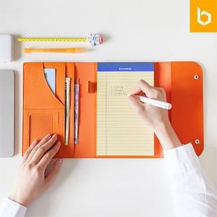 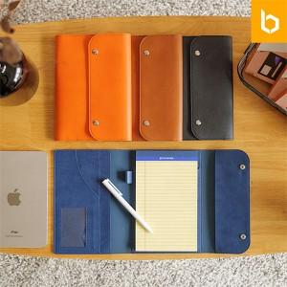 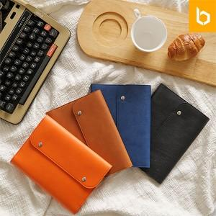

【상세/제작정보】 | <span style="font-size: 12pt;">1. 멀티포켓의 실용적인 휴대용 메모패드</span><br><span style="font-size: 12pt;">2. 컴팩트한 사이즈와 가벼운 무게</span><br><span style="font-size: 12pt;">3. 다용도 멀티 포켓으로 실용성향상</span><br><span style="font-size: 12pt;">4. 샤오미내츄럴볼펜 기본 1EA 함께 구성</span><br>

【인쇄/포장옵션】 | 레이저, 불박, 컬러필름전사 / 포장지포장

【공급단가】 | 수량 | 30~ | 100~ | 300~ | 1,000~ | 3,000~
*VAT별도 | 단가 | 9,750원 | 9,250원 | 8,850원 | 8,500원 | 8,350원

【상품 URL】 | https://www.synergygift.co.kr:443/src/goods_detail.php?gdno=42109

